Oppgave 11
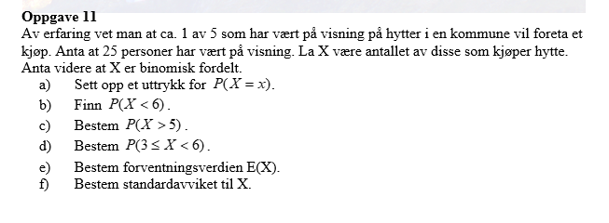
X-antall de som kjøper hytte |  | p=1/5=0,2
X~Bin(25; 0,2)
a)

b) P(X<6)=P(X≤5)= | 0.617

c) P(X>5)=1-P(X≤5)= | 0.383

d) P(3≤X<6)=P(X≤5)-P(X≤2)= |  | 0.518

e) µ=E(X)=np= | 5

f) σ=SD(X)= | 2

